1.2 & 1.3
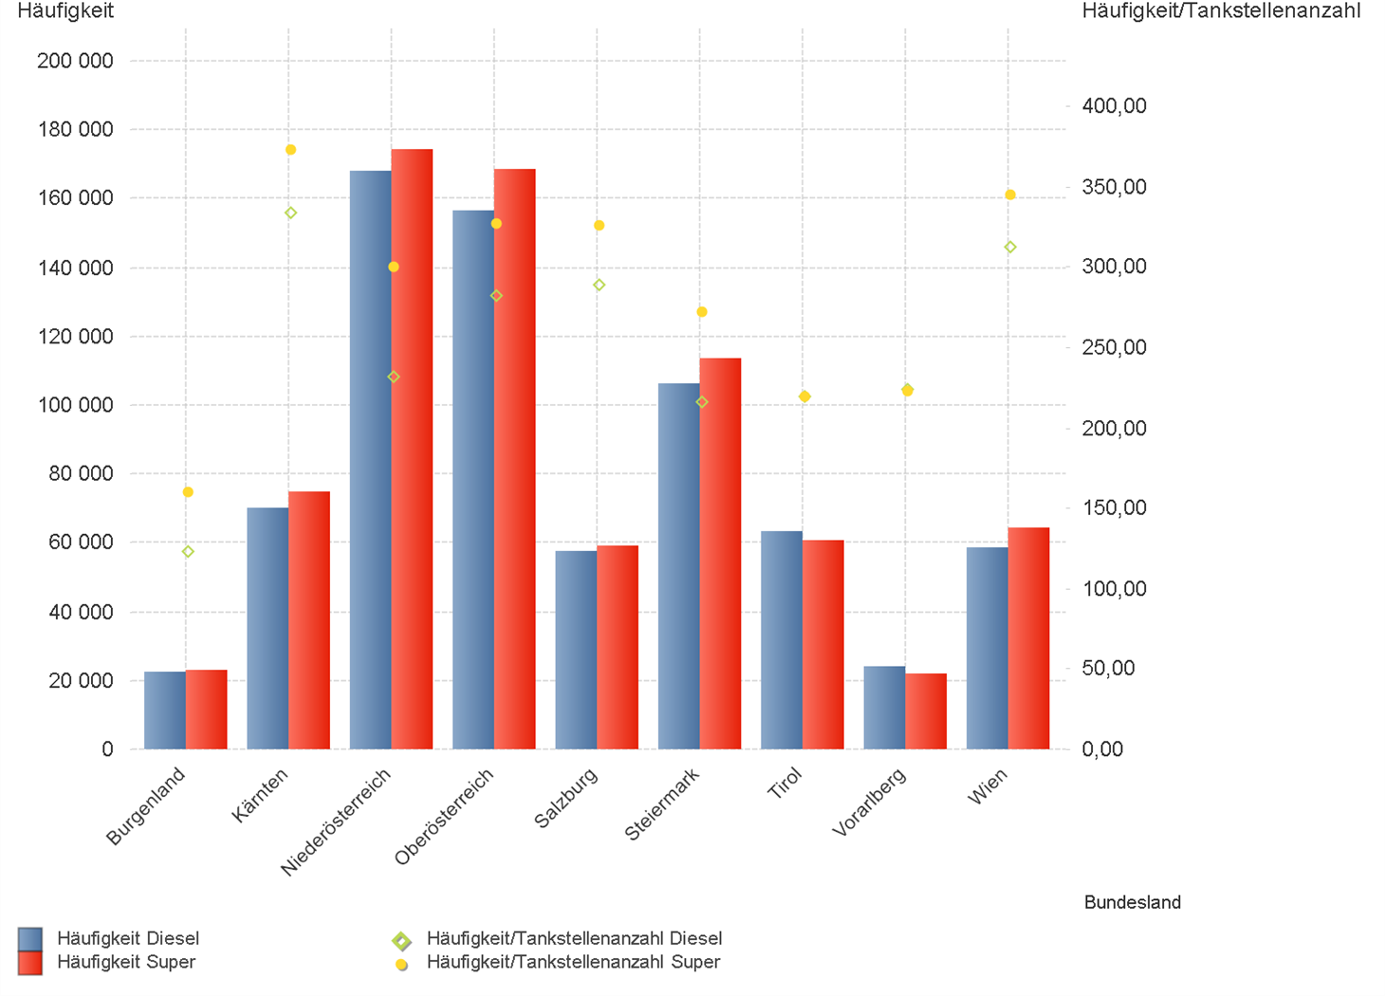
01.07.2023 - 30.09.2023

1.2. | Tankstellenanzahl und Median für "Diesel" und "Super" nach Bundesländern

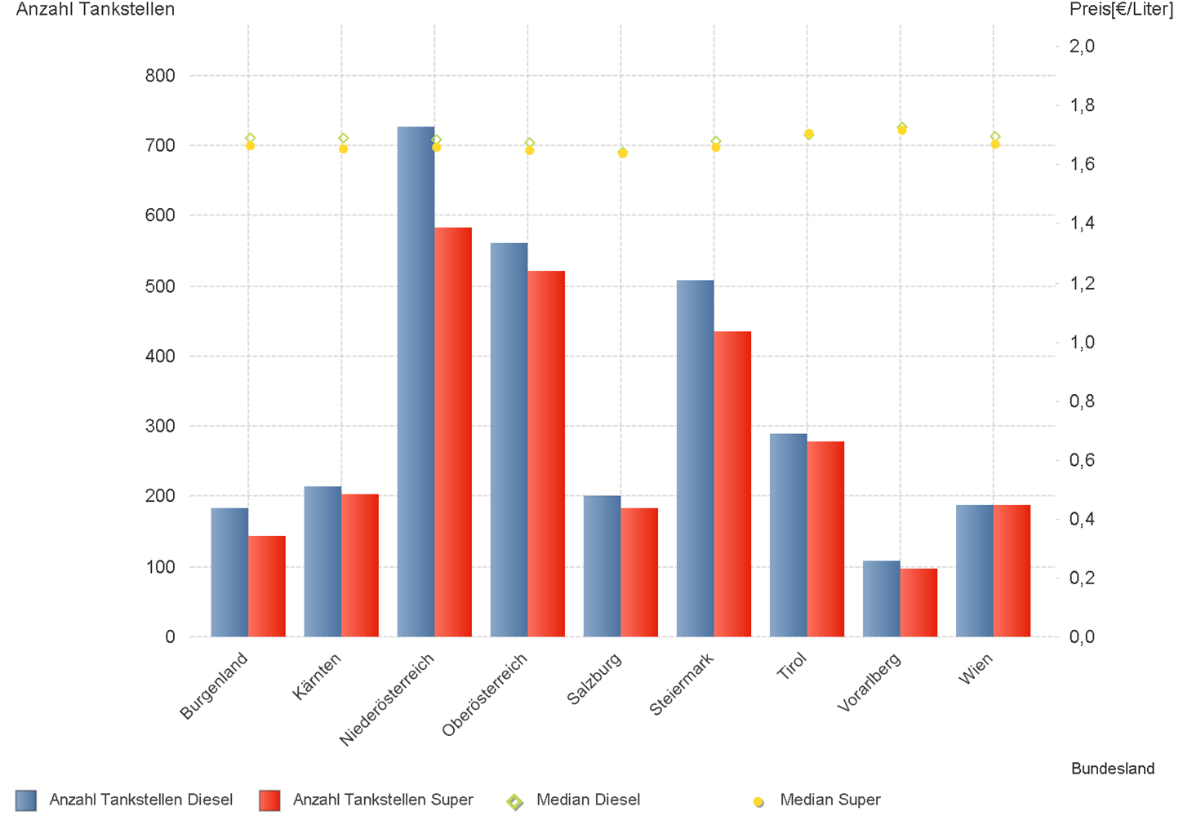

1.3. | Häufigkeit und durchschnittliche Häufigkeit (je Tankstelle) der Preisänderungen für "Diesel"
 | und "Super" nach Bundesländern

1.6 & 1.7
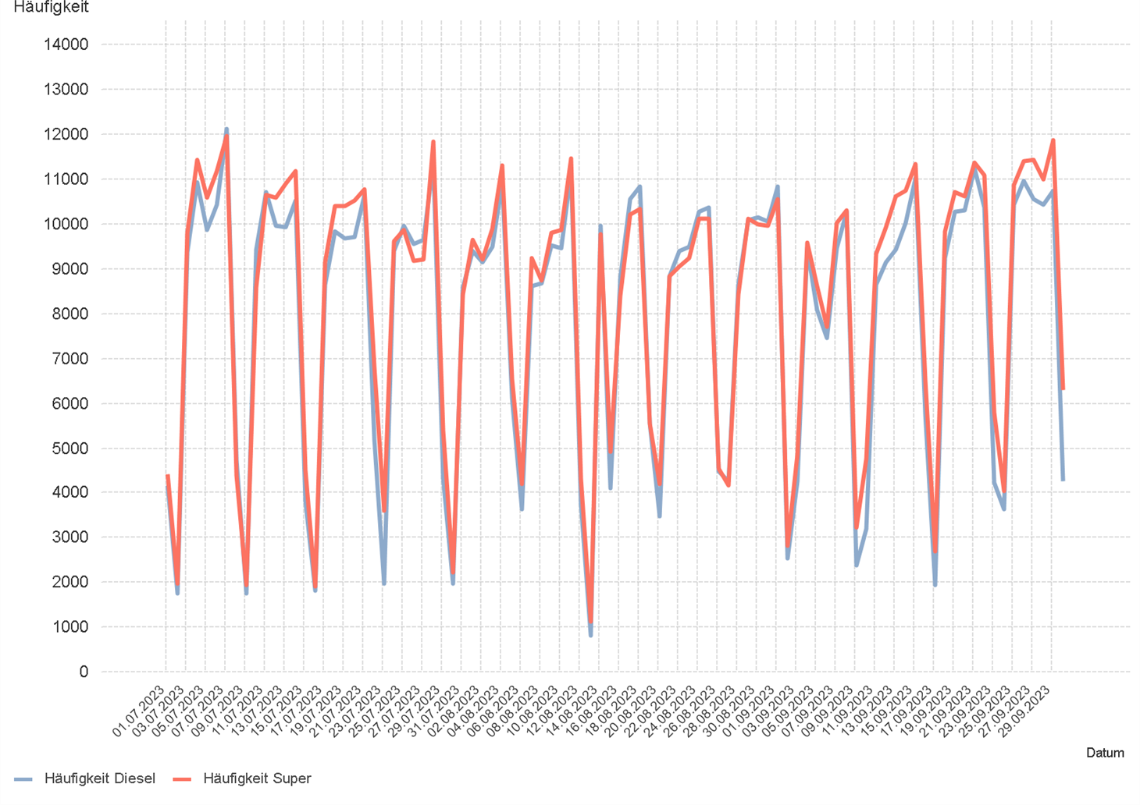
01.07.2023 - 30.09.2023

1.6. Entwicklung der Spritpreise in Österreich

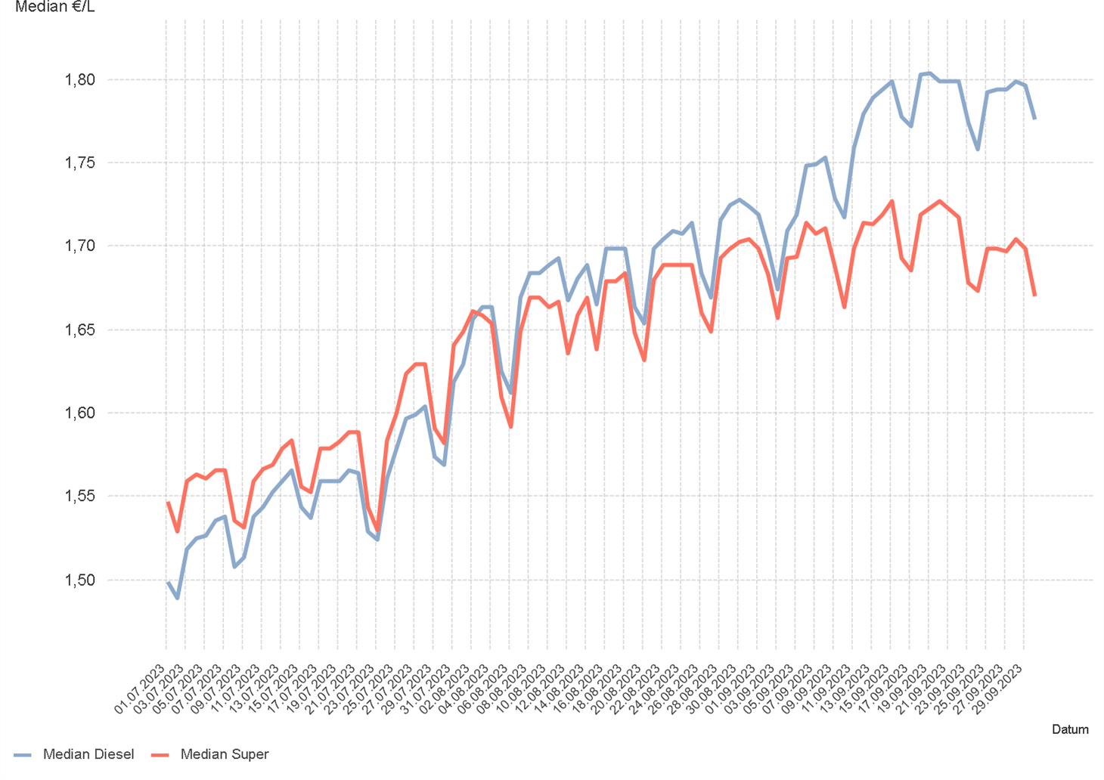

1.7. Entwicklung der Häufigkeit der Preisänderungen in Österreich

2.2 & 2.3
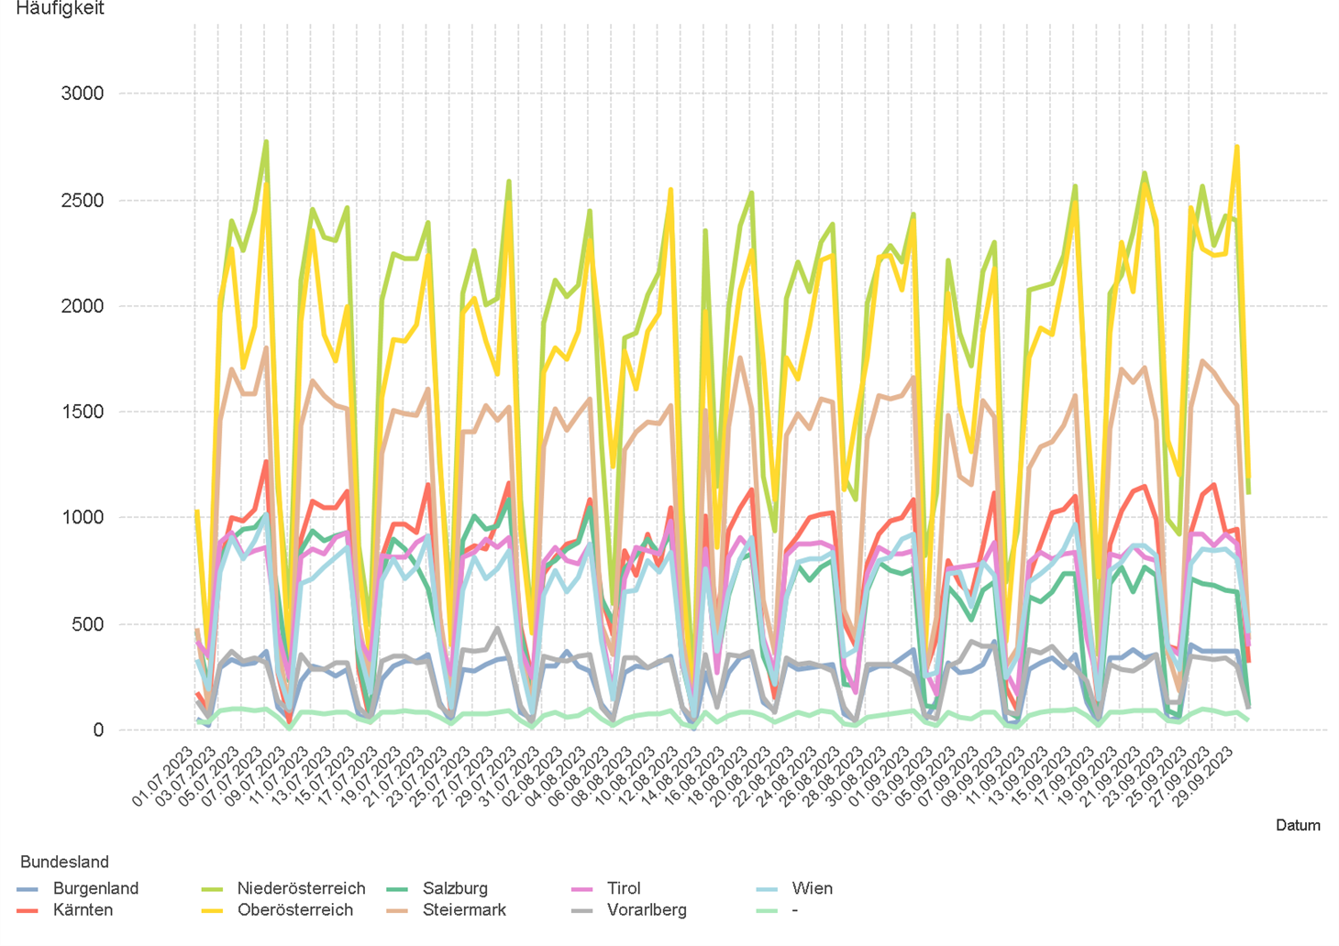
01.07.2023 - 30.09.2023

2.2. Entwicklung der Häufigkeit der Preisänderungen für "Diesel" Preise

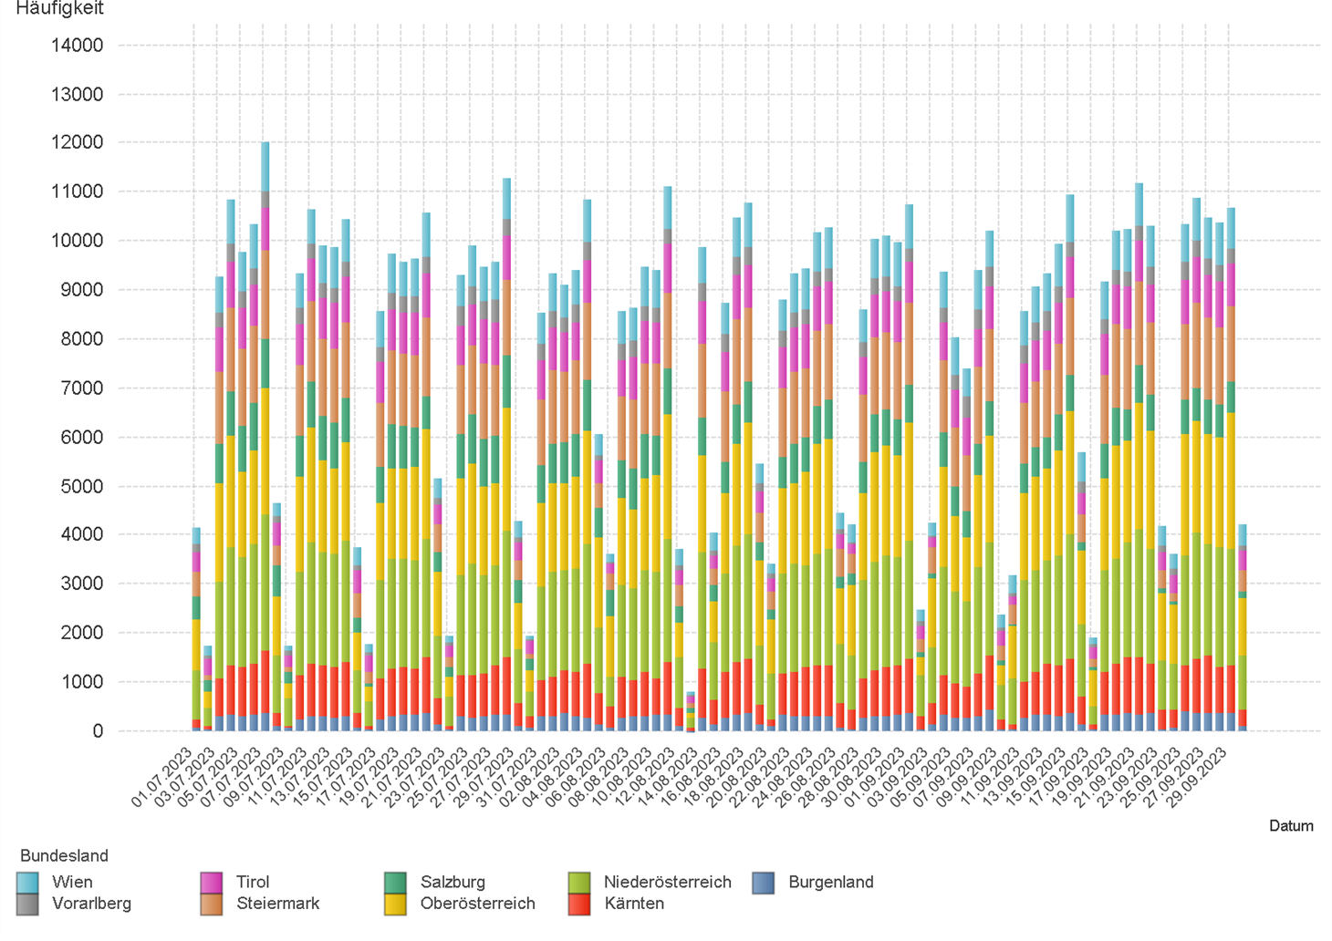

2.3. Entwicklung der Häufigkeit der Preisänderungen für "Diesel" Preise nach Bundesländern

2.5 & 2.6
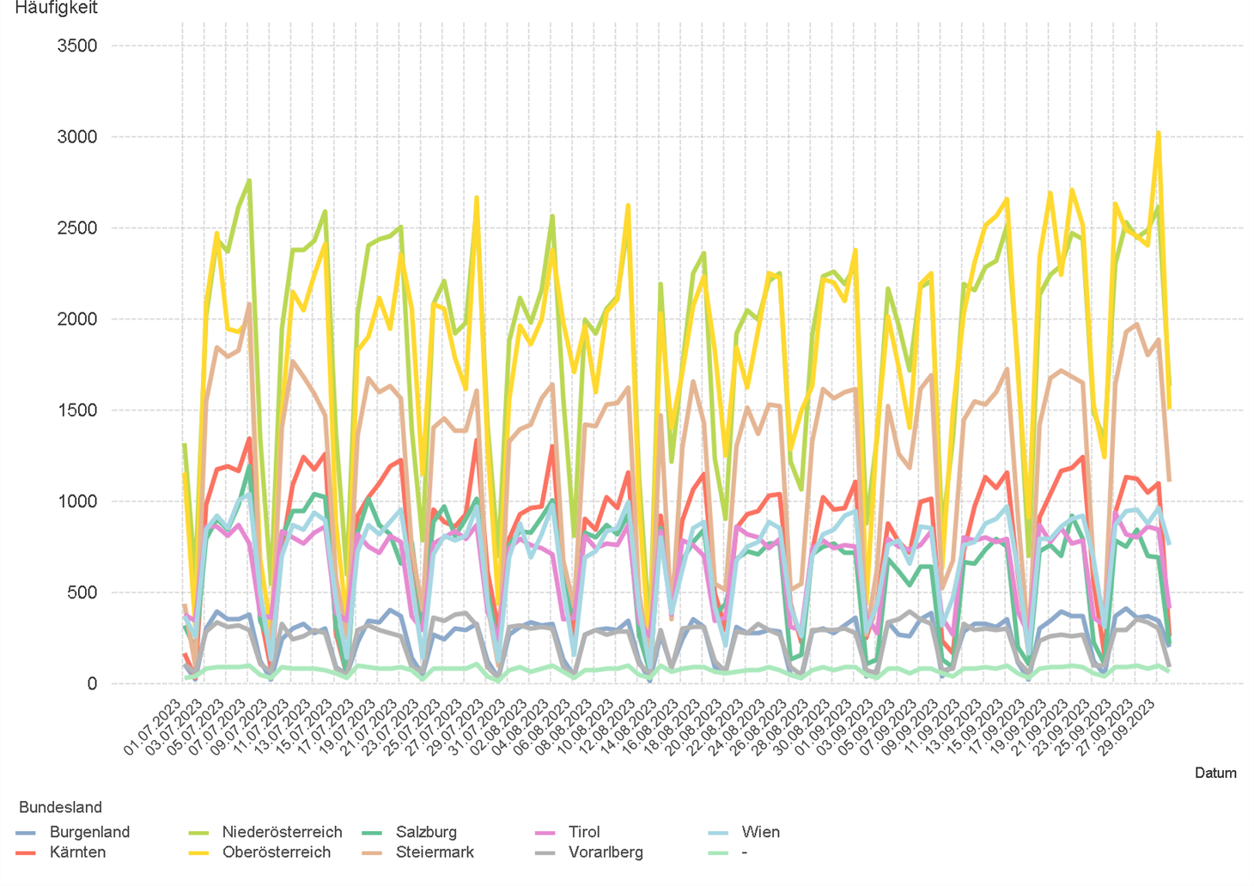
01.07.2023 - 30.09.2023

2.5. Entwicklung der Häufigkeit der Preisänderungen für "Super" Preise

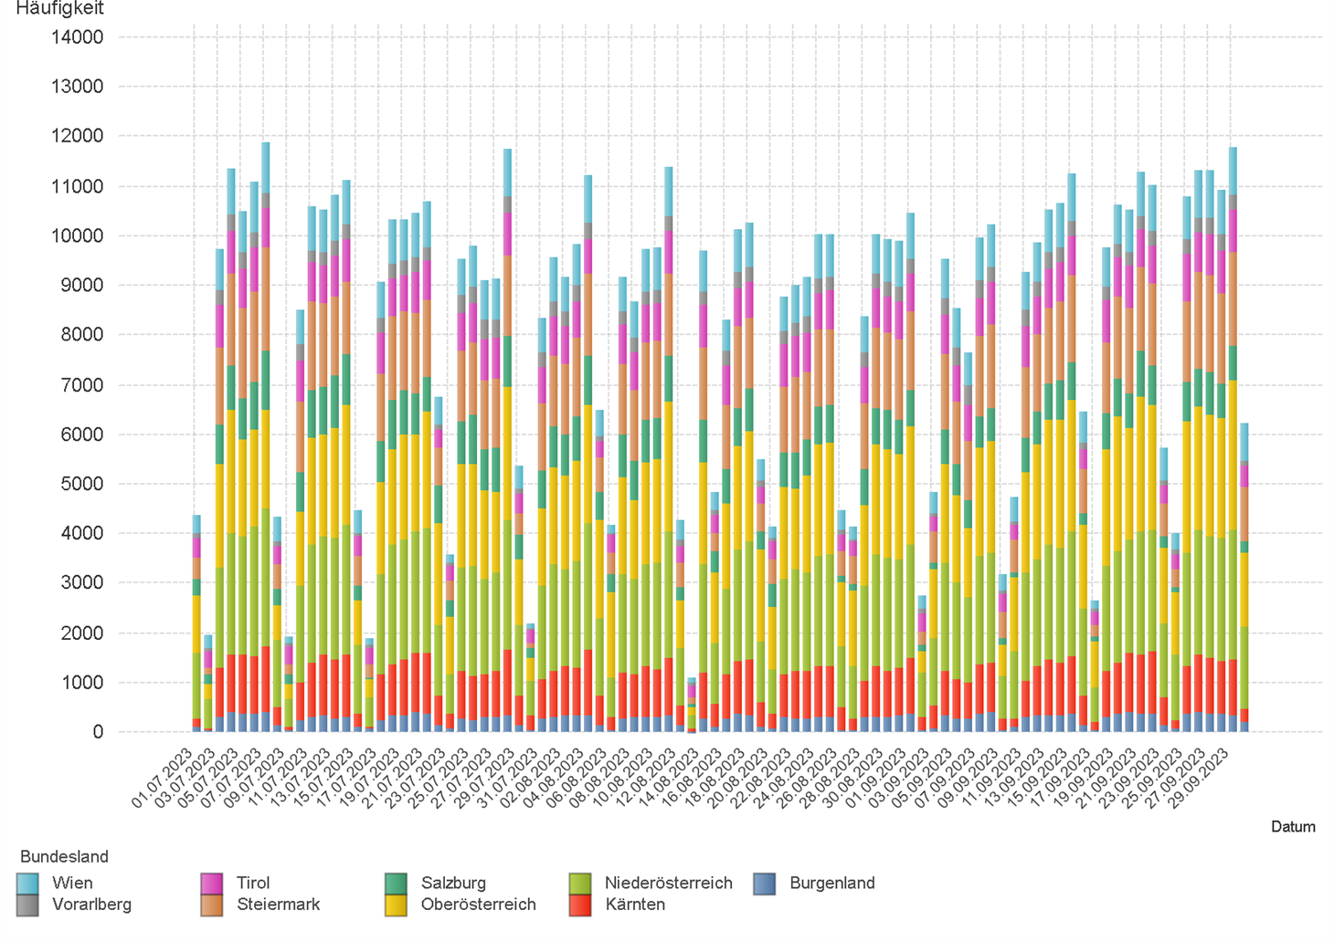

2.6. Entwicklung der Häufigkeit der Preisänderungen für "Super" Preise nach Bundesländern

3.2
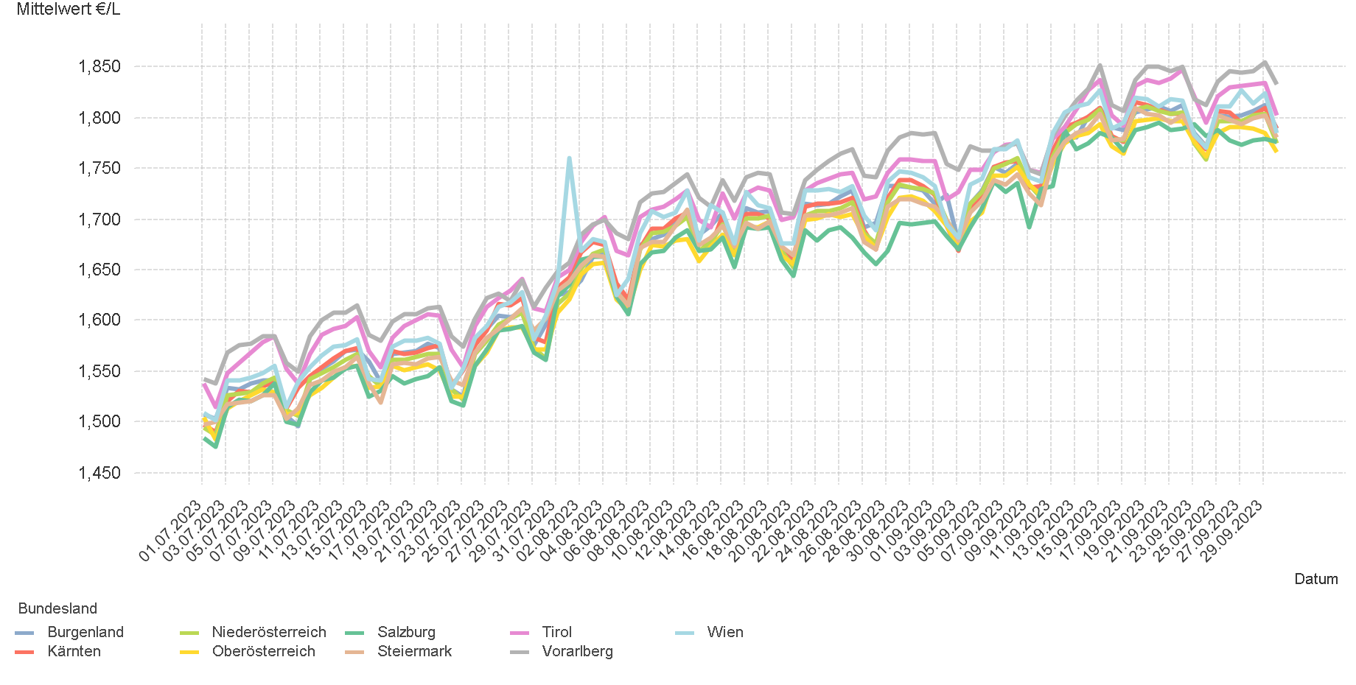
01.07.2023 - 30.09.2023

3.2. Entwicklung Mittelwert für "Diesel" Preise

3.4
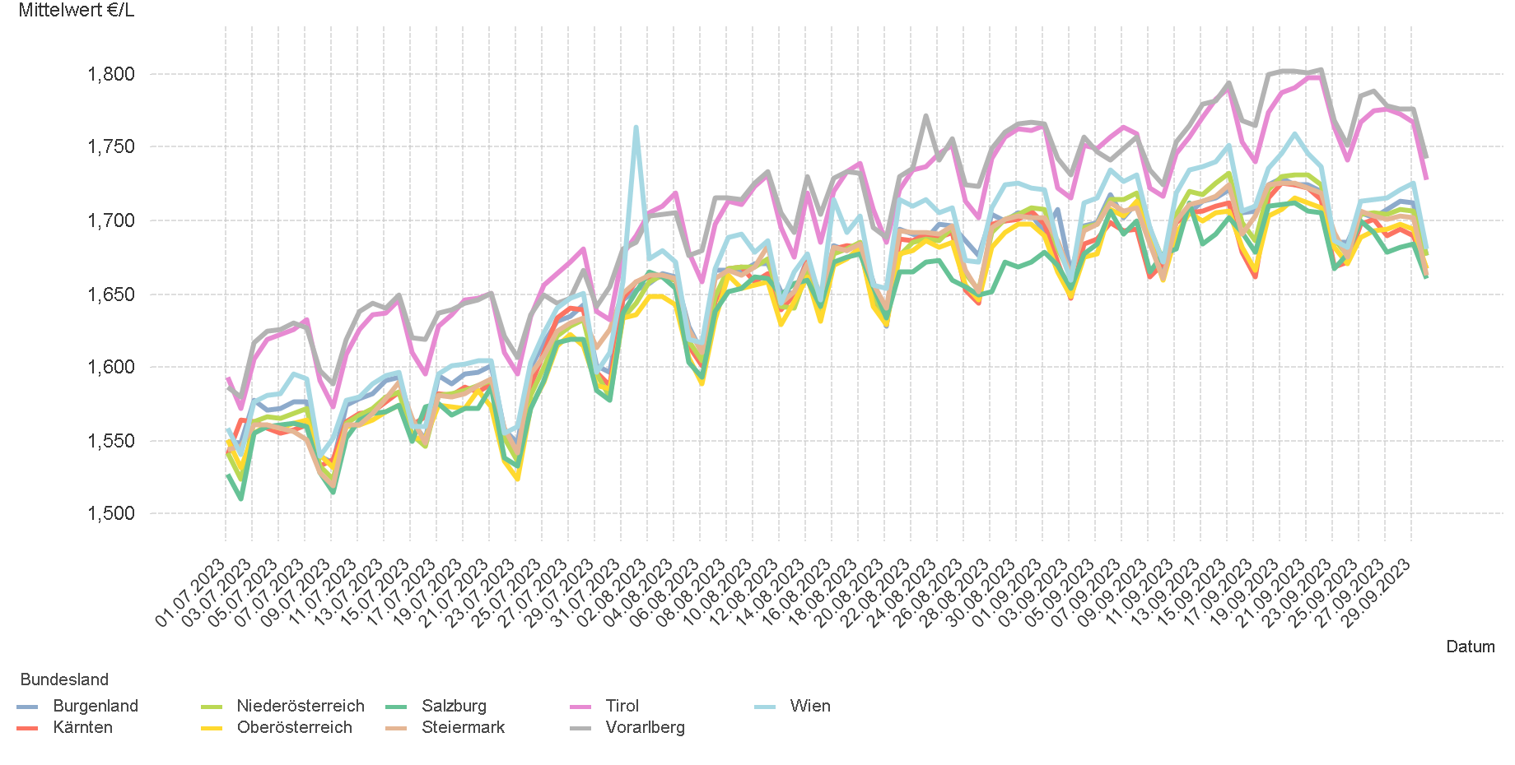
01.07.2023 - 30.09.2023

3.4. Entwicklung Mittelwert für "Super" Preise

4.2
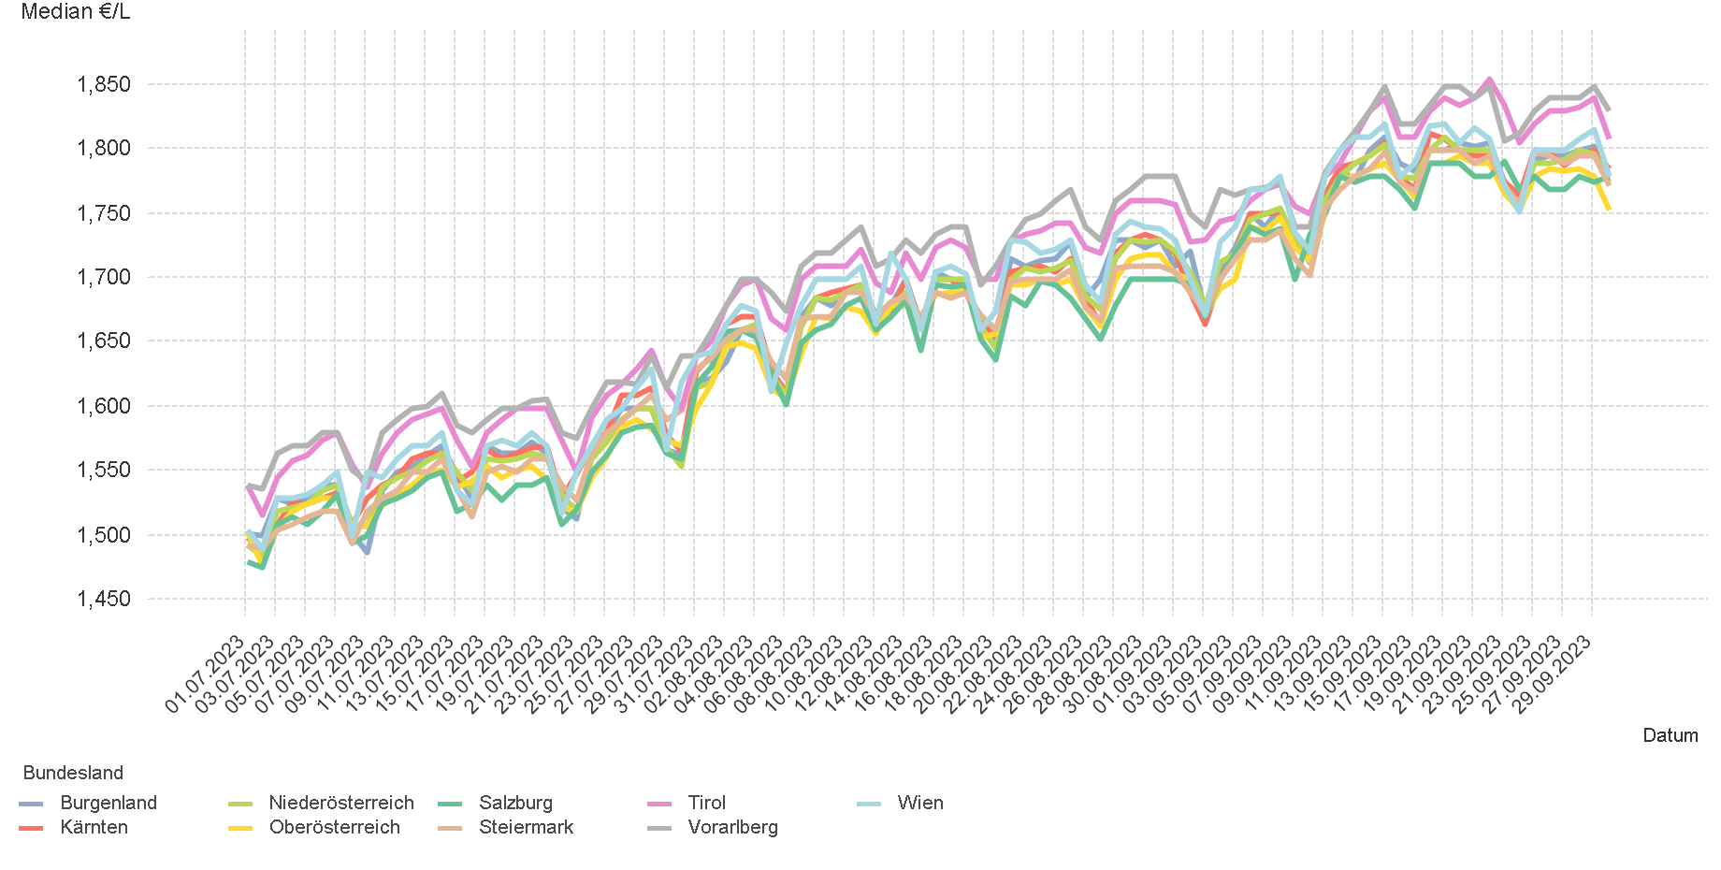
01.07.2023 - 30.09.2023

4.2. Entwicklung Median für "Diesel" Preisen

4.4
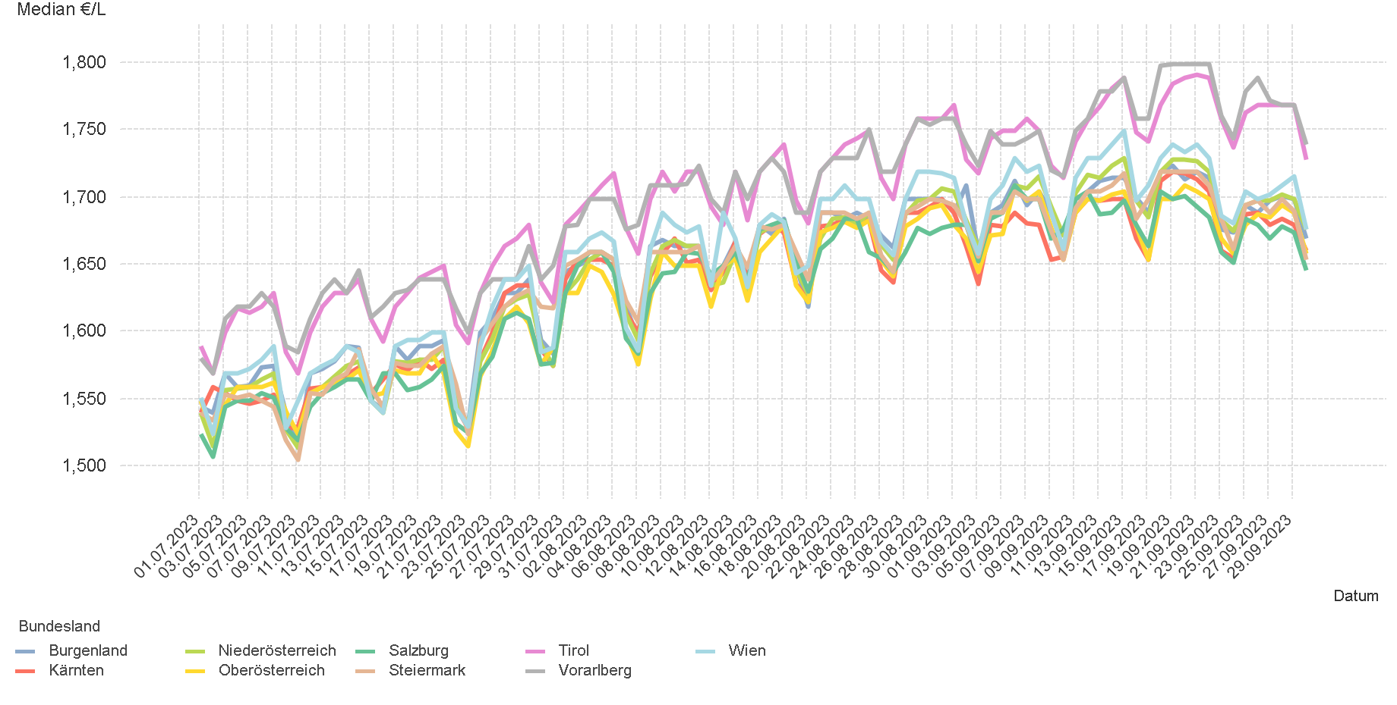
01.07.2023 - 30.09.2023

4.4. Entwicklung Median für "Super" Preisen

6.
01.07.2023 - 30.09.2023

6. Häufigkeit der Preisänderungen durch Tankstellenbetreiber je Meldekanal nach Monaten


DIESEL
Monat | Import | SMS | Web | Total
7 | 223091 | 1,647 | 17,251 | 241,989
8 | 229807 | 1,687 | 18,751 | 250,245
9 | 221700 | 1,676 | 17,413 | 240,789
Total | 674598 | 5,010 | 53,415 | 733,023


SUPER
Monat | Import | SMS | Web | Total
7 | 236981 | 1,725 | 15,076 | 253,782
8 | 235676 | 1,767 | 16,113 | 253,556
9 | 242918 | 1,836 | 15,387 | 260,141
Total | 715575 | 5,328 | 46,576 | 767,479

